GUT
MATRIZ G.U.T - GRAVIDADE URGÊNCIA TENDÊNCIA
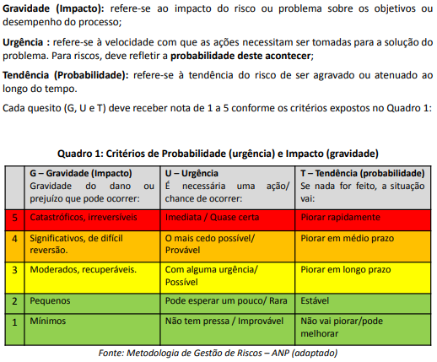

CLASSIFICAÇÃO
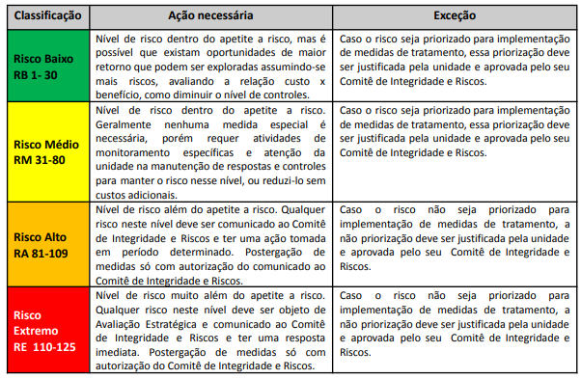
CLASSIFICAÇÃO DO RISCO EM BAIXO-MÉDIO-ALTO-EXTREMO
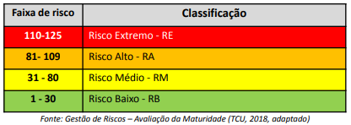

TRATAMENTO
TRATAMENTO DO RISCO: ACEITAR, EVITAR, MITIGAR...

